Notice d'usage

Ce classeur Excel permet l'entrainement ou l'enregistrement d'une épreuve du DFA Billard d'Or de la FFB jusqu’à 20 joueurs. Il se compose de 47 feuilles comprenant : - Le rappel des objectifs du billard d'Or sur la feuille DFA3_Or ; - La présente notice d'usage ; - La feuille Résultats qui compile l'ensemble des points obtenus par les joueurs sur l'ensemble des 24 figures jouées et qui doit être adressée remplie après l'épreuve, par mail au responsable Formation Jeunesse de la Ligue et à la Fédération Française de Billard. - Les 24 feuilles rappelant les coups/figures à jouer nommées Fig1 à Fig24 et permettant la saisie des résultats obtenus par les joueurs, avec les coefficients attribués aux 3 essais, les bonus dus aux regroupements réussis et les points de série enchainée ensuite. - Les 20 feuilles de résultat personnel de chaque joueur, donnant le détail des coups réussis et/ou des échecs ainsi que les séries et moyennes réalisées après les figures correctes. Mode d'emploi : Ce classeur modèle Xltx a créé automatiquement un fichier DFA3CaramboleOr_20J-1 il doit être enregistré et sauvegardé régulièrement en cours d'épreuve. - la 1ère étape consiste à remplir la fiche de résultats avec les éléments demandés : Club organisateur, Ligue, date, nom, prénom et club des joueurs sans omettre de cocher d'une croix (X) la case appropriée pour les joueurs de moins de 21 ans (info importante pour la FFB). - L'ensemble de ces éléments se reporte sur la fiche de chaque joueur. - Le prénom du joueur est également reporté sur chacune des 24 feuilles de figures à la place des mentions inscrites dans l'ordre par défaut: Joueur1, 2, ...etc. ceci pour personnaliser les résultats et limiter les erreurs de saisies ou d'attribution. - la 2ème étape : - pour les figures 1 à 8 : il faut pour chaque figure jouée, saisir dans la case dédiée le nombre de points obtenus en fonction des essais réalisés 5 pts au 1er, 3 au second, 2 au troisième, et ne rien saisir pour un échec. Le nombre d

Fichier réalisé par Jacques LESIOUR d'Orléans Billard Club

Fig1
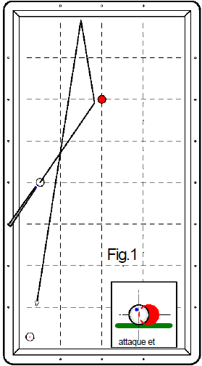
1er essai 5 points | 2ème essai 3 points | 3ème essai 2 points | Nombre de points marqués pour la figure (0, 2, 3 ou 5 points) | Nb de points en série réalisé ensuite
 |  |  | 0 |  | Joueur 1
 |  |  | 0 |  | Joueur 2
 |  |  | 0 |  | Joueur 3
 |  |  | 0 |  | Joueur 4
 |  |  | 0 |  | Joueur 5
 |  |  | 0 |  | Joueur 6
 |  |  | 0 |  | Joueur 7
 |  |  | 0 |  | Joueur 8
 |  |  | 0 |  | Joueur 9
 |  |  | 0 |  | Joueur 10
 |  |  | 0 |  | Joueur 11
 |  |  | 0 |  | Joueur 12
 |  |  | 0 |  | Joueur 13
 |  |  | 0 |  | Joueur 14
 |  |  | 0 |  | Joueur 15
 |  |  | 0 |  | Joueur 16
 |  |  | 0 |  | Joueur 17
 |  |  | 0 |  | Joueur 18
 |  |  | 0 |  | Joueur 19
 |  |  | 0 |  | Joueur 20
Fichier réalisé par Jacques LESIOUR d'Orléans Billard Club

Fig2
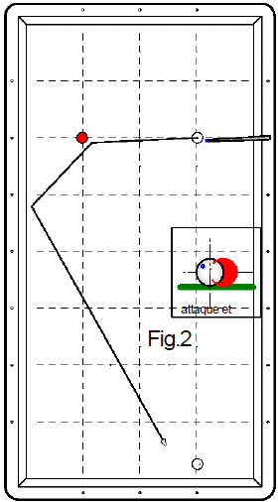
1er essai 5 points | 2ème essai 3 points | 3ème essai 2 points | Nombre de points marqués pour la figure (0, 2, 3 ou 5 points) | Nb de points en série réalisé ensuite
 |  |  | 0 |  | Joueur 1
 |  |  | 0 |  | Joueur 2
 |  |  | 0 |  | Joueur 3
 |  |  | 0 |  | Joueur 4
 |  |  | 0 |  | Joueur 5
 |  |  | 0 |  | Joueur 6
 |  |  | 0 |  | Joueur 7
 |  |  | 0 |  | Joueur 8
 |  |  | 0 |  | Joueur 9
 |  |  | 0 |  | Joueur 10
 |  |  | 0 |  | Joueur 11
 |  |  | 0 |  | Joueur 12
 |  |  | 0 |  | Joueur 13
 |  |  | 0 |  | Joueur 14
 |  |  | 0 |  | Joueur 15
 |  |  | 0 |  | Joueur 16
 |  |  | 0 |  | Joueur 17
 |  |  | 0 |  | Joueur 18
 |  |  | 0 |  | Joueur 19
 |  |  | 0 |  | Joueur 20
Fichier réalisé par Jacques LESIOUR d'Orléans Billard Club

Fig3
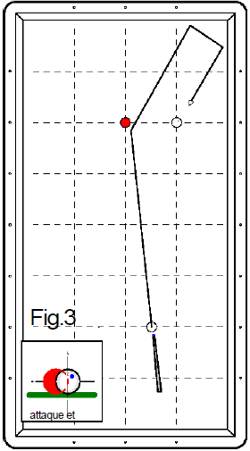
1er essai 5 points | 2ème essai 3 points | 3ème essai 2 points | Nombre de points marqués pour la figure (0, 2, 3 ou 5 points) | Nb de points en série réalisé ensuite
 |  |  | 0 |  | Joueur 1
 |  |  | 0 |  | Joueur 2
 |  |  | 0 |  | Joueur 3
 |  |  | 0 |  | Joueur 4
 |  |  | 0 |  | Joueur 5
 |  |  | 0 |  | Joueur 6
 |  |  | 0 |  | Joueur 7
 |  |  | 0 |  | Joueur 8
 |  |  | 0 |  | Joueur 9
 |  |  | 0 |  | Joueur 10
 |  |  | 0 |  | Joueur 11
 |  |  | 0 |  | Joueur 12
 |  |  | 0 |  | Joueur 13
 |  |  | 0 |  | Joueur 14
 |  |  | 0 |  | Joueur 15
 |  |  | 0 |  | Joueur 16
 |  |  | 0 |  | Joueur 17
 |  |  | 0 |  | Joueur 18
 |  |  | 0 |  | Joueur 19
 |  |  | 0 |  | Joueur 20
Fichier réalisé par Jacques LESIOUR d'Orléans Billard Club

Fig4
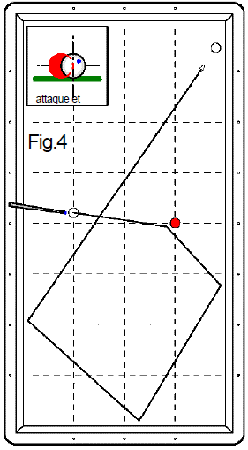
1er essai 5 points | 2ème essai 3 points | 3ème essai 2 points | Nombre de points marqués pour la figure (0, 2, 3 ou 5 points) | Nb de points en série réalisé ensuite
 |  |  | 0 |  | Joueur 1
 |  |  | 0 |  | Joueur 2
 |  |  | 0 |  | Joueur 3
 |  |  | 0 |  | Joueur 4
 |  |  | 0 |  | Joueur 5
 |  |  | 0 |  | Joueur 6
 |  |  | 0 |  | Joueur 7
 |  |  | 0 |  | Joueur 8
 |  |  | 0 |  | Joueur 9
 |  |  | 0 |  | Joueur 10
 |  |  | 0 |  | Joueur 11
 |  |  | 0 |  | Joueur 12
 |  |  | 0 |  | Joueur 13
 |  |  | 0 |  | Joueur 14
 |  |  | 0 |  | Joueur 15
 |  |  | 0 |  | Joueur 16
 |  |  | 0 |  | Joueur 17
 |  |  | 0 |  | Joueur 18
 |  |  | 0 |  | Joueur 19
 |  |  | 0 |  | Joueur 20
Fichier réalisé par Jacques LESIOUR d'Orléans Billard Club

Fig5
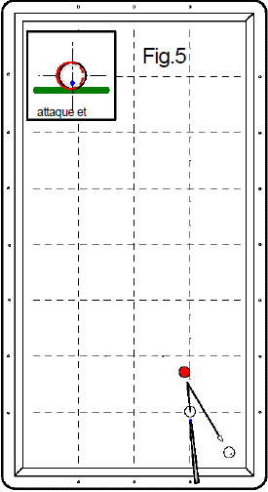
1er essai 5 points | 2ème essai 3 points | 3ème essai 2 points | Nombre de points marqués pour la figure (0, 2, 3 ou 5 points) | Nb de points en série réalisé ensuite
 |  |  | 0 |  | Joueur 1
 |  |  | 0 |  | Joueur 2
 |  |  | 0 |  | Joueur 3
 |  |  | 0 |  | Joueur 4
 |  |  | 0 |  | Joueur 5
 |  |  | 0 |  | Joueur 6
 |  |  | 0 |  | Joueur 7
 |  |  | 0 |  | Joueur 8
 |  |  | 0 |  | Joueur 9
 |  |  | 0 |  | Joueur 10
 |  |  | 0 |  | Joueur 11
 |  |  | 0 |  | Joueur 12
 |  |  | 0 |  | Joueur 13
 |  |  | 0 |  | Joueur 14
 |  |  | 0 |  | Joueur 15
 |  |  | 0 |  | Joueur 16
 |  |  | 0 |  | Joueur 17
 |  |  | 0 |  | Joueur 18
 |  |  | 0 |  | Joueur 19
 |  |  | 0 |  | Joueur 20
Fichier réalisé par Jacques LESIOUR d'Orléans Billard Club

Fig6
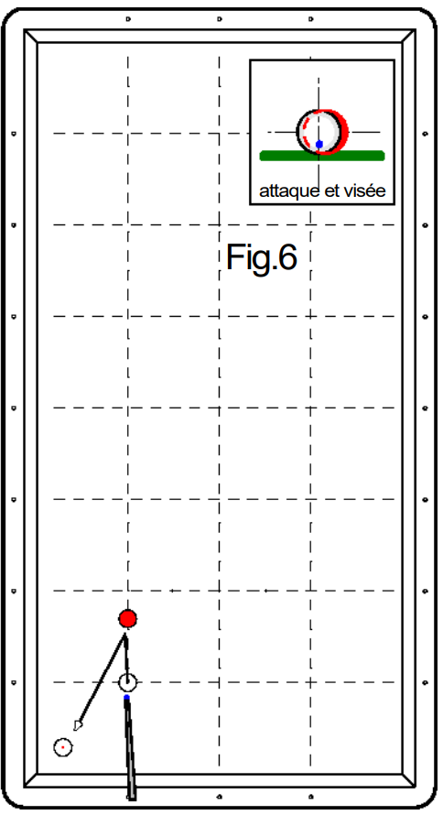
1er essai 5 points | 2ème essai 3 points | 3ème essai 2 points | Nombre de points marqués pour la figure (0, 2, 3 ou 5 points) | Nb de points en série réalisé ensuite
 |  |  | 0 |  | Joueur 1
 |  |  | 0 |  | Joueur 2
 |  |  | 0 |  | Joueur 3
 |  |  | 0 |  | Joueur 4
 |  |  | 0 |  | Joueur 5
 |  |  | 0 |  | Joueur 6
 |  |  | 0 |  | Joueur 7
 |  |  | 0 |  | Joueur 8
 |  |  | 0 |  | Joueur 9
 |  |  | 0 |  | Joueur 10
 |  |  | 0 |  | Joueur 11
 |  |  | 0 |  | Joueur 12
 |  |  | 0 |  | Joueur 13
 |  |  | 0 |  | Joueur 14
 |  |  | 0 |  | Joueur 15
 |  |  | 0 |  | Joueur 16
 |  |  | 0 |  | Joueur 17
 |  |  | 0 |  | Joueur 18
 |  |  | 0 |  | Joueur 19
 |  |  | 0 |  | Joueur 20
Fichier réalisé par Jacques LESIOUR d'Orléans Billard Club

Fig7
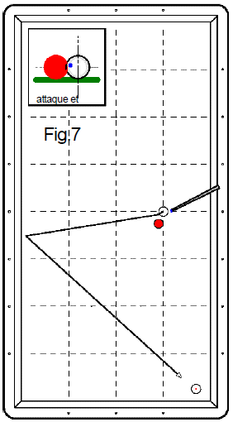
1er essai 5 points | 2ème essai 3 points | 3ème essai 2 points | Nombre de points marqués pour la figure (0, 2, 3 ou 5 points) | Nb de points en série réalisé ensuite
 |  |  | 0 |  | Joueur 1
 |  |  | 0 |  | Joueur 2
 |  |  | 0 |  | Joueur 3
 |  |  | 0 |  | Joueur 4
 |  |  | 0 |  | Joueur 5
 |  |  | 0 |  | Joueur 6
 |  |  | 0 |  | Joueur 7
 |  |  | 0 |  | Joueur 8
 |  |  | 0 |  | Joueur 9
 |  |  | 0 |  | Joueur 10
 |  |  | 0 |  | Joueur 11
 |  |  | 0 |  | Joueur 12
 |  |  | 0 |  | Joueur 13
 |  |  | 0 |  | Joueur 14
 |  |  | 0 |  | Joueur 15
 |  |  | 0 |  | Joueur 16
 |  |  | 0 |  | Joueur 17
 |  |  | 0 |  | Joueur 18
 |  |  | 0 |  | Joueur 19
 |  |  | 0 |  | Joueur 20
Fichier réalisé par Jacques LESIOUR d'Orléans Billard Club

Fig8
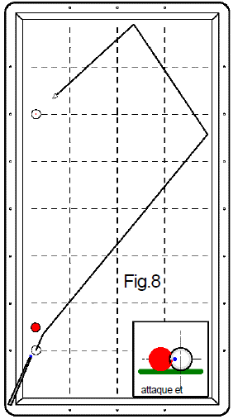
1er essai 5 points | 2ème essai 3 points | 3ème essai 2 points | Nombre de points marqués pour la figure (0, 2, 3 ou 5 points) | Nb de points en série réalisé ensuite
 |  |  | 0 |  | Joueur 1
 |  |  | 0 |  | Joueur 2
 |  |  | 0 |  | Joueur 3
 |  |  | 0 |  | Joueur 4
 |  |  | 0 |  | Joueur 5
 |  |  | 0 |  | Joueur 6
 |  |  | 0 |  | Joueur 7
 |  |  | 0 |  | Joueur 8
 |  |  | 0 |  | Joueur 9
 |  |  | 0 |  | Joueur 10
 |  |  | 0 |  | Joueur 11
 |  |  | 0 |  | Joueur 12
 |  |  | 0 |  | Joueur 13
 |  |  | 0 |  | Joueur 14
 |  |  | 0 |  | Joueur 15
 |  |  | 0 |  | Joueur 16
 |  |  | 0 |  | Joueur 17
 |  |  | 0 |  | Joueur 18
 |  |  | 0 |  | Joueur 19
 |  |  | 0 |  | Joueur 20
Fichier réalisé par Jacques LESIOUR d'Orléans Billard Club

Fig9
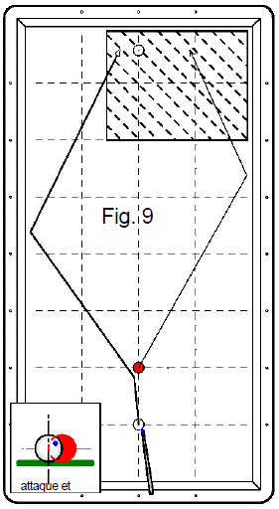
1er essai 3 points | Bonus 2 points | 2ème essai 2 points | Bonus 2 points | 3ème essai 1 point | Bonus 2 points | Nombre de points marqués pour la figure (0, 2, 3 ou 5 points) | Nb de points en série réalisé ensuite
 |  |  |  |  |  | 0 |  | Joueur 1
 |  |  |  |  |  | 0 |  | Joueur 2
 |  |  |  |  |  | 0 |  | Joueur 3
 |  |  |  |  |  | 0 |  | Joueur 4
 |  |  |  |  |  | 0 |  | Joueur 5
 |  |  |  |  |  | 0 |  | Joueur 6
 |  |  |  |  |  | 0 |  | Joueur 7
 |  |  |  |  |  | 0 |  | Joueur 8
 |  |  |  |  |  | 0 |  | Joueur 9
 |  |  |  |  |  | 0 |  | Joueur 10
 |  |  |  |  |  | 0 |  | Joueur 11
 |  |  |  |  |  | 0 |  | Joueur 12
 |  |  |  |  |  | 0 |  | Joueur 13
 |  |  |  |  |  | 0 |  | Joueur 14
 |  |  |  |  |  | 0 |  | Joueur 15
 |  |  |  |  |  | 0 |  | Joueur 16
 |  |  |  |  |  | 0 |  | Joueur 17
 |  |  |  |  |  | 0 |  | Joueur 18
 |  |  |  |  |  | 0 |  | Joueur 19
 |  |  |  |  |  | 0 |  | Joueur 20
Fichier réalisé par Jacques LESIOUR d'Orléans Billard Club

Fig10
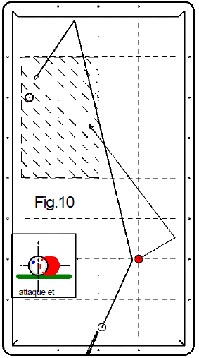
1er essai 3 points | Bonus 2 points | 2ème essai 2 points | Bonus 2 points | 3ème essai 1 point | Bonus 2 points | Nombre de points marqués pour la figure (0, 2, 3 ou 5 points) | Nb de points en série réalisé ensuite
 |  |  |  |  |  | 0 |  | Joueur 1
 |  |  |  |  |  | 0 |  | Joueur 2
 |  |  |  |  |  | 0 |  | Joueur 3
 |  |  |  |  |  | 0 |  | Joueur 4
 |  |  |  |  |  | 0 |  | Joueur 5
 |  |  |  |  |  | 0 |  | Joueur 6
 |  |  |  |  |  | 0 |  | Joueur 7
 |  |  |  |  |  | 0 |  | Joueur 8
 |  |  |  |  |  | 0 |  | Joueur 9
 |  |  |  |  |  | 0 |  | Joueur 10
 |  |  |  |  |  | 0 |  | Joueur 11
 |  |  |  |  |  | 0 |  | Joueur 12
 |  |  |  |  |  | 0 |  | Joueur 13
 |  |  |  |  |  | 0 |  | Joueur 14
 |  |  |  |  |  | 0 |  | Joueur 15
 |  |  |  |  |  | 0 |  | Joueur 16
 |  |  |  |  |  | 0 |  | Joueur 17
 |  |  |  |  |  | 0 |  | Joueur 18
 |  |  |  |  |  | 0 |  | Joueur 19
 |  |  |  |  |  | 0 |  | Joueur 20
Fichier réalisé par Jacques LESIOUR d'Orléans Billard Club

Fig11
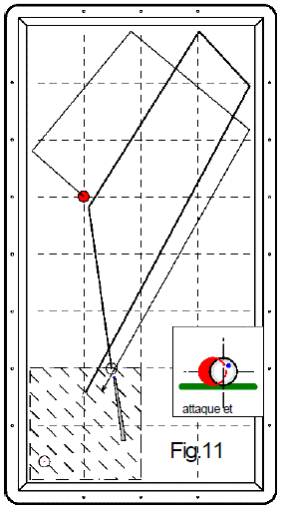
1er essai 3 points | Bonus 2 points | 2ème essai 2 points | Bonus 2 points | 3ème essai 1 point | Bonus 2 points | Nombre de points marqués pour la figure (0, 2, 3 ou 5 points) | Nb de points en série réalisé ensuite
 |  |  |  |  |  | 0 |  | Joueur 1
 |  |  |  |  |  | 0 |  | Joueur 2
 |  |  |  |  |  | 0 |  | Joueur 3
 |  |  |  |  |  | 0 |  | Joueur 4
 |  |  |  |  |  | 0 |  | Joueur 5
 |  |  |  |  |  | 0 |  | Joueur 6
 |  |  |  |  |  | 0 |  | Joueur 7
 |  |  |  |  |  | 0 |  | Joueur 8
 |  |  |  |  |  | 0 |  | Joueur 9
 |  |  |  |  |  | 0 |  | Joueur 10
 |  |  |  |  |  | 0 |  | Joueur 11
 |  |  |  |  |  | 0 |  | Joueur 12
 |  |  |  |  |  | 0 |  | Joueur 13
 |  |  |  |  |  | 0 |  | Joueur 14
 |  |  |  |  |  | 0 |  | Joueur 15
 |  |  |  |  |  | 0 |  | Joueur 16
 |  |  |  |  |  | 0 |  | Joueur 17
 |  |  |  |  |  | 0 |  | Joueur 18
 |  |  |  |  |  | 0 |  | Joueur 19
 |  |  |  |  |  | 0 |  | Joueur 20
Fichier réalisé par Jacques LESIOUR d'Orléans Billard Club

Fig12
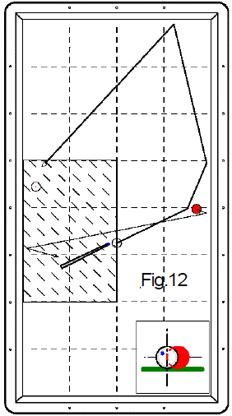
1er essai 3 points | Bonus 2 points | 2ème essai 2 points | Bonus 2 points | 3ème essai 1 point | Bonus 2 points | Nombre de points marqués pour la figure (0, 2, 3 ou 5 points) | Nb de points en série réalisé ensuite
 |  |  |  |  |  | 0 |  | Joueur 1
 |  |  |  |  |  | 0 |  | Joueur 2
 |  |  |  |  |  | 0 |  | Joueur 3
 |  |  |  |  |  | 0 |  | Joueur 4
 |  |  |  |  |  | 0 |  | Joueur 5
 |  |  |  |  |  | 0 |  | Joueur 6
 |  |  |  |  |  | 0 |  | Joueur 7
 |  |  |  |  |  | 0 |  | Joueur 8
 |  |  |  |  |  | 0 |  | Joueur 9
 |  |  |  |  |  | 0 |  | Joueur 10
 |  |  |  |  |  | 0 |  | Joueur 11
 |  |  |  |  |  | 0 |  | Joueur 12
 |  |  |  |  |  | 0 |  | Joueur 13
 |  |  |  |  |  | 0 |  | Joueur 14
 |  |  |  |  |  | 0 |  | Joueur 15
 |  |  |  |  |  | 0 |  | Joueur 16
 |  |  |  |  |  | 0 |  | Joueur 17
 |  |  |  |  |  | 0 |  | Joueur 18
 |  |  |  |  |  | 0 |  | Joueur 19
 |  |  |  |  |  | 0 |  | Joueur 20
Fichier réalisé par Jacques LESIOUR d'Orléans Billard Club

Fig13
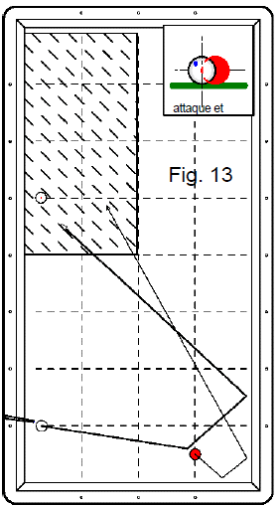
1er essai 3 points | Bonus 2 points | 2ème essai 2 points | Bonus 2 points | 3ème essai 1 point | Bonus 2 points | Nombre de points marqués pour la figure (0, 2, 3 ou 5 points) | Nb de points en série réalisé ensuite
 |  |  |  |  |  | 0 |  | Joueur 1
 |  |  |  |  |  | 0 |  | Joueur 2
 |  |  |  |  |  | 0 |  | Joueur 3
 |  |  |  |  |  | 0 |  | Joueur 4
 |  |  |  |  |  | 0 |  | Joueur 5
 |  |  |  |  |  | 0 |  | Joueur 6
 |  |  |  |  |  | 0 |  | Joueur 7
 |  |  |  |  |  | 0 |  | Joueur 8
 |  |  |  |  |  | 0 |  | Joueur 9
 |  |  |  |  |  | 0 |  | Joueur 10
 |  |  |  |  |  | 0 |  | Joueur 11
 |  |  |  |  |  | 0 |  | Joueur 12
 |  |  |  |  |  | 0 |  | Joueur 13
 |  |  |  |  |  | 0 |  | Joueur 14
 |  |  |  |  |  | 0 |  | Joueur 15
 |  |  |  |  |  | 0 |  | Joueur 16
 |  |  |  |  |  | 0 |  | Joueur 17
 |  |  |  |  |  | 0 |  | Joueur 18
 |  |  |  |  |  | 0 |  | Joueur 19
 |  |  |  |  |  | 0 |  | Joueur 20
Fichier réalisé par Jacques LESIOUR d'Orléans Billard Club

Fig14
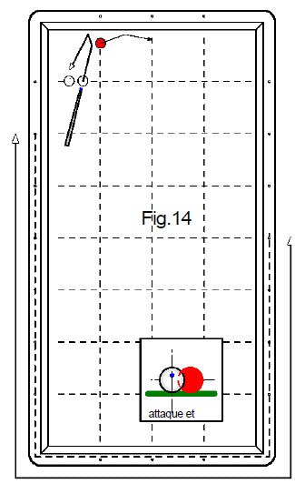
1er essai 3 points | Bonus 2 points | 2ème essai 2 points | Bonus 2 points | 3ème essai 1 point | Bonus 2 points | Nombre de points marqués pour la figure (0, 2, 3 ou 5 points) | Nb de points en série réalisé ensuite
 |  |  |  |  |  | 0 |  | Joueur 1
 |  |  |  |  |  | 0 |  | Joueur 2
 |  |  |  |  |  | 0 |  | Joueur 3
 |  |  |  |  |  | 0 |  | Joueur 4
 |  |  |  |  |  | 0 |  | Joueur 5
 |  |  |  |  |  | 0 |  | Joueur 6
 |  |  |  |  |  | 0 |  | Joueur 7
 |  |  |  |  |  | 0 |  | Joueur 8
 |  |  |  |  |  | 0 |  | Joueur 9
 |  |  |  |  |  | 0 |  | Joueur 10
 |  |  |  |  |  | 0 |  | Joueur 11
 |  |  |  |  |  | 0 |  | Joueur 12
 |  |  |  |  |  | 0 |  | Joueur 13
 |  |  |  |  |  | 0 |  | Joueur 14
 |  |  |  |  |  | 0 |  | Joueur 15
 |  |  |  |  |  | 0 |  | Joueur 16
 |  |  |  |  |  | 0 |  | Joueur 17
 |  |  |  |  |  | 0 |  | Joueur 18
 |  |  |  |  |  | 0 |  | Joueur 19
 |  |  |  |  |  | 0 |  | Joueur 20
Fichier réalisé par Jacques LESIOUR d'Orléans Billard Club

Fig15
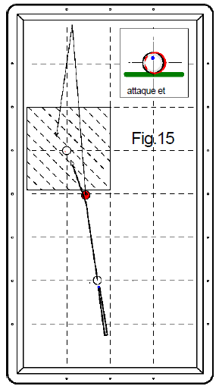
1er essai 3 points | Bonus 2 points | 2ème essai 2 points | Bonus 2 points | 3ème essai 1 point | Bonus 2 points | Nombre de points marqués pour la figure (0, 2, 3 ou 5 points) | Nb de points en série réalisé ensuite
 |  |  |  |  |  | 0 |  | Joueur 1
 |  |  |  |  |  | 0 |  | Joueur 2
 |  |  |  |  |  | 0 |  | Joueur 3
 |  |  |  |  |  | 0 |  | Joueur 4
 |  |  |  |  |  | 0 |  | Joueur 5
 |  |  |  |  |  | 0 |  | Joueur 6
 |  |  |  |  |  | 0 |  | Joueur 7
 |  |  |  |  |  | 0 |  | Joueur 8
 |  |  |  |  |  | 0 |  | Joueur 9
 |  |  |  |  |  | 0 |  | Joueur 10
 |  |  |  |  |  | 0 |  | Joueur 11
 |  |  |  |  |  | 0 |  | Joueur 12
 |  |  |  |  |  | 0 |  | Joueur 13
 |  |  |  |  |  | 0 |  | Joueur 14
 |  |  |  |  |  | 0 |  | Joueur 15
 |  |  |  |  |  | 0 |  | Joueur 16
 |  |  |  |  |  | 0 |  | Joueur 17
 |  |  |  |  |  | 0 |  | Joueur 18
 |  |  |  |  |  | 0 |  | Joueur 19
 |  |  |  |  |  | 0 |  | Joueur 20
Fichier réalisé par Jacques LESIOUR d'Orléans Billard Club

Fig16
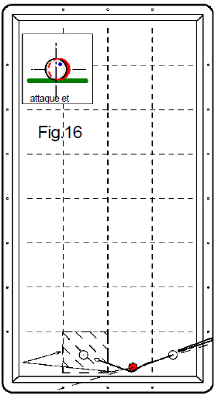
1er essai 3 points | Bonus 2 points | 2ème essai 2 points | Bonus 2 points | 3ème essai 1 point | Bonus 2 points | Nombre de points marqués pour la figure (0, 2, 3 ou 5 points) | Nb de points en série réalisé ensuite
 |  |  |  |  |  | 0 |  | Joueur 1
 |  |  |  |  |  | 0 |  | Joueur 2
 |  |  |  |  |  | 0 |  | Joueur 3
 |  |  |  |  |  | 0 |  | Joueur 4
 |  |  |  |  |  | 0 |  | Joueur 5
 |  |  |  |  |  | 0 |  | Joueur 6
 |  |  |  |  |  | 0 |  | Joueur 7
 |  |  |  |  |  | 0 |  | Joueur 8
 |  |  |  |  |  | 0 |  | Joueur 9
 |  |  |  |  |  | 0 |  | Joueur 10
 |  |  |  |  |  | 0 |  | Joueur 11
 |  |  |  |  |  | 0 |  | Joueur 12
 |  |  |  |  |  | 0 |  | Joueur 13
 |  |  |  |  |  | 0 |  | Joueur 14
 |  |  |  |  |  | 0 |  | Joueur 15
 |  |  |  |  |  | 0 |  | Joueur 16
 |  |  |  |  |  | 0 |  | Joueur 17
 |  |  |  |  |  | 0 |  | Joueur 18
 |  |  |  |  |  | 0 |  | Joueur 19
 |  |  |  |  |  | 0 |  | Joueur 20
Fichier réalisé par Jacques LESIOUR d'Orléans Billard Club

Fig17
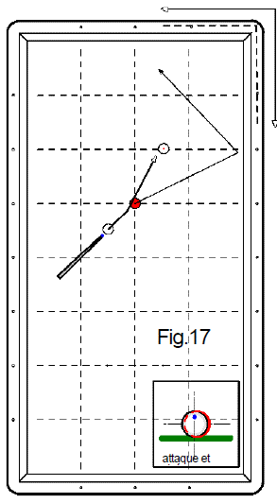
1er essai 3 points | Bonus 2 points | 2ème essai 2 points | Bonus 2 points | 3ème essai 1 point | Bonus 2 points | Nombre de points marqués pour la figure (0, 2, 3 ou 5 points) | Nb de points en série réalisé ensuite
 |  |  |  |  |  | 0 |  | Joueur 1
 |  |  |  |  |  | 0 |  | Joueur 2
 |  |  |  |  |  | 0 |  | Joueur 3
 |  |  |  |  |  | 0 |  | Joueur 4
 |  |  |  |  |  | 0 |  | Joueur 5
 |  |  |  |  |  | 0 |  | Joueur 6
 |  |  |  |  |  | 0 |  | Joueur 7
 |  |  |  |  |  | 0 |  | Joueur 8
 |  |  |  |  |  | 0 |  | Joueur 9
 |  |  |  |  |  | 0 |  | Joueur 10
 |  |  |  |  |  | 0 |  | Joueur 11
 |  |  |  |  |  | 0 |  | Joueur 12
 |  |  |  |  |  | 0 |  | Joueur 13
 |  |  |  |  |  | 0 |  | Joueur 14
 |  |  |  |  |  | 0 |  | Joueur 15
 |  |  |  |  |  | 0 |  | Joueur 16
 |  |  |  |  |  | 0 |  | Joueur 17
 |  |  |  |  |  | 0 |  | Joueur 18
 |  |  |  |  |  | 0 |  | Joueur 19
 |  |  |  |  |  | 0 |  | Joueur 20
Fichier réalisé par Jacques LESIOUR d'Orléans Billard Club

Fig18
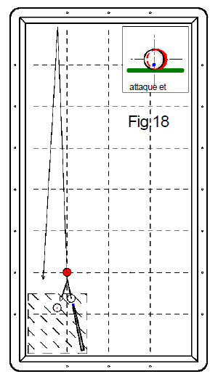
1er essai 3 points | Bonus 2 points | 2ème essai 2 points | Bonus 2 points | 3ème essai 1 point | Bonus 2 points | Nombre de points marqués pour la figure (0, 2, 3 ou 5 points) | Nb de points en série réalisé ensuite
 |  |  |  |  |  | 0 |  | Joueur 1
 |  |  |  |  |  | 0 |  | Joueur 2
 |  |  |  |  |  | 0 |  | Joueur 3
 |  |  |  |  |  | 0 |  | Joueur 4
 |  |  |  |  |  | 0 |  | Joueur 5
 |  |  |  |  |  | 0 |  | Joueur 6
 |  |  |  |  |  | 0 |  | Joueur 7
 |  |  |  |  |  | 0 |  | Joueur 8
 |  |  |  |  |  | 0 |  | Joueur 9
 |  |  |  |  |  | 0 |  | Joueur 10
 |  |  |  |  |  | 0 |  | Joueur 11
 |  |  |  |  |  | 0 |  | Joueur 12
 |  |  |  |  |  | 0 |  | Joueur 13
 |  |  |  |  |  | 0 |  | Joueur 14
 |  |  |  |  |  | 0 |  | Joueur 15
 |  |  |  |  |  | 0 |  | Joueur 16
 |  |  |  |  |  | 0 |  | Joueur 17
 |  |  |  |  |  | 0 |  | Joueur 18
 |  |  |  |  |  | 0 |  | Joueur 19
 |  |  |  |  |  | 0 |  | Joueur 20
Fichier réalisé par Jacques LESIOUR d'Orléans Billard Club

Fig19
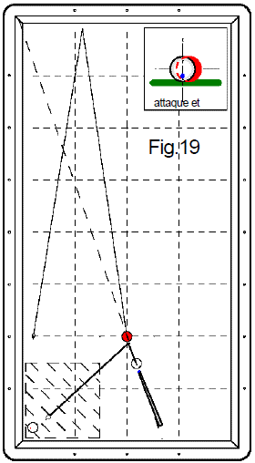
1er essai 3 points | Bonus 2 points | 2ème essai 2 points | Bonus 2 points | 3ème essai 1 point | Bonus 2 points | Nombre de points marqués pour la figure (0, 2, 3 ou 5 points) | Nb de points en série réalisé ensuite
 |  |  |  |  |  | 0 |  | Joueur 1
 |  |  |  |  |  | 0 |  | Joueur 2
 |  |  |  |  |  | 0 |  | Joueur 3
 |  |  |  |  |  | 0 |  | Joueur 4
 |  |  |  |  |  | 0 |  | Joueur 5
 |  |  |  |  |  | 0 |  | Joueur 6
 |  |  |  |  |  | 0 |  | Joueur 7
 |  |  |  |  |  | 0 |  | Joueur 8
 |  |  |  |  |  | 0 |  | Joueur 9
 |  |  |  |  |  | 0 |  | Joueur 10
 |  |  |  |  |  | 0 |  | Joueur 11
 |  |  |  |  |  | 0 |  | Joueur 12
 |  |  |  |  |  | 0 |  | Joueur 13
 |  |  |  |  |  | 0 |  | Joueur 14
 |  |  |  |  |  | 0 |  | Joueur 15
 |  |  |  |  |  | 0 |  | Joueur 16
 |  |  |  |  |  | 0 |  | Joueur 17
 |  |  |  |  |  | 0 |  | Joueur 18
 |  |  |  |  |  | 0 |  | Joueur 19
 |  |  |  |  |  | 0 |  | Joueur 20
Fichier réalisé par Jacques LESIOUR d'Orléans Billard Club

Fig20
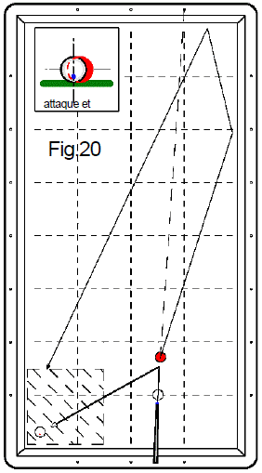
1er essai 3 points | Bonus 2 points | 2ème essai 2 points | Bonus 2 points | 3ème essai 1 point | Bonus 2 points | Nombre de points marqués pour la figure (0, 2, 3 ou 5 points) | Nb de points en série réalisé ensuite
 |  |  |  |  |  | 0 |  | Joueur 1
 |  |  |  |  |  | 0 |  | Joueur 2
 |  |  |  |  |  | 0 |  | Joueur 3
 |  |  |  |  |  | 0 |  | Joueur 4
 |  |  |  |  |  | 0 |  | Joueur 5
 |  |  |  |  |  | 0 |  | Joueur 6
 |  |  |  |  |  | 0 |  | Joueur 7
 |  |  |  |  |  | 0 |  | Joueur 8
 |  |  |  |  |  | 0 |  | Joueur 9
 |  |  |  |  |  | 0 |  | Joueur 10
 |  |  |  |  |  | 0 |  | Joueur 11
 |  |  |  |  |  | 0 |  | Joueur 12
 |  |  |  |  |  | 0 |  | Joueur 13
 |  |  |  |  |  | 0 |  | Joueur 14
 |  |  |  |  |  | 0 |  | Joueur 15
 |  |  |  |  |  | 0 |  | Joueur 16
 |  |  |  |  |  | 0 |  | Joueur 17
 |  |  |  |  |  | 0 |  | Joueur 18
 |  |  |  |  |  | 0 |  | Joueur 19
 |  |  |  |  |  | 0 |  | Joueur 20
Fichier réalisé par Jacques LESIOUR d'Orléans Billard Club

Fig21
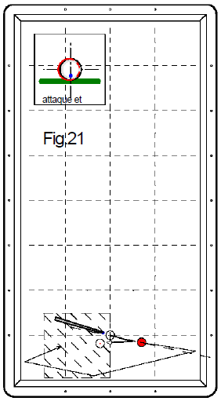
1er essai 3 points | Bonus 2 points | 2ème essai 2 points | Bonus 2 points | 3ème essai 1 point | Bonus 2 points | Nombre de points marqués pour la figure (0, 2, 3 ou 5 points) | Nb de points en série réalisé ensuite
 |  |  |  |  |  | 0 |  | Joueur 1
 |  |  |  |  |  | 0 |  | Joueur 2
 |  |  |  |  |  | 0 |  | Joueur 3
 |  |  |  |  |  | 0 |  | Joueur 4
 |  |  |  |  |  | 0 |  | Joueur 5
 |  |  |  |  |  | 0 |  | Joueur 6
 |  |  |  |  |  | 0 |  | Joueur 7
 |  |  |  |  |  | 0 |  | Joueur 8
 |  |  |  |  |  | 0 |  | Joueur 9
 |  |  |  |  |  | 0 |  | Joueur 10
 |  |  |  |  |  | 0 |  | Joueur 11
 |  |  |  |  |  | 0 |  | Joueur 12
 |  |  |  |  |  | 0 |  | Joueur 13
 |  |  |  |  |  | 0 |  | Joueur 14
 |  |  |  |  |  | 0 |  | Joueur 15
 |  |  |  |  |  | 0 |  | Joueur 16
 |  |  |  |  |  | 0 |  | Joueur 17
 |  |  |  |  |  | 0 |  | Joueur 18
 |  |  |  |  |  | 0 |  | Joueur 19
 |  |  |  |  |  | 0 |  | Joueur 20
Fichier réalisé par Jacques LESIOUR d'Orléans Billard Club

Fig22
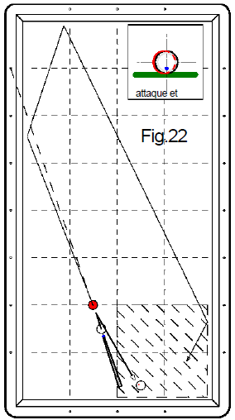
1er essai 3 points | Bonus 2 points | 2ème essai 2 points | Bonus 2 points | 3ème essai 1 point | Bonus 2 points | Nombre de points marqués pour la figure (0, 2, 3 ou 5 points) | Nb de points en série réalisé ensuite
 |  |  |  |  |  | 0 |  | Joueur 1
 |  |  |  |  |  | 0 |  | Joueur 2
 |  |  |  |  |  | 0 |  | Joueur 3
 |  |  |  |  |  | 0 |  | Joueur 4
 |  |  |  |  |  | 0 |  | Joueur 5
 |  |  |  |  |  | 0 |  | Joueur 6
 |  |  |  |  |  | 0 |  | Joueur 7
 |  |  |  |  |  | 0 |  | Joueur 8
 |  |  |  |  |  | 0 |  | Joueur 9
 |  |  |  |  |  | 0 |  | Joueur 10
 |  |  |  |  |  | 0 |  | Joueur 11
 |  |  |  |  |  | 0 |  | Joueur 12
 |  |  |  |  |  | 0 |  | Joueur 13
 |  |  |  |  |  | 0 |  | Joueur 14
 |  |  |  |  |  | 0 |  | Joueur 15
 |  |  |  |  |  | 0 |  | Joueur 16
 |  |  |  |  |  | 0 |  | Joueur 17
 |  |  |  |  |  | 0 |  | Joueur 18
 |  |  |  |  |  | 0 |  | Joueur 19
 |  |  |  |  |  | 0 |  | Joueur 20
Fichier réalisé par Jacques LESIOUR d'Orléans Billard Club

Fig23
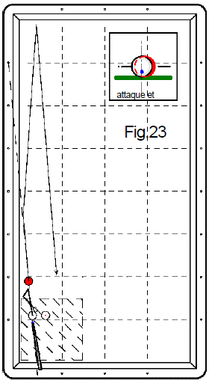
1er essai 3 points | Bonus 2 points | 2ème essai 2 points | Bonus 2 points | 3ème essai 1 point | Bonus 2 points | Nombre de points marqués pour la figure (0, 2, 3 ou 5 points) | Nb de points en série réalisé ensuite
 |  |  |  |  |  | 0 |  | Joueur 1
 |  |  |  |  |  | 0 |  | Joueur 2
 |  |  |  |  |  | 0 |  | Joueur 3
 |  |  |  |  |  | 0 |  | Joueur 4
 |  |  |  |  |  | 0 |  | Joueur 5
 |  |  |  |  |  | 0 |  | Joueur 6
 |  |  |  |  |  | 0 |  | Joueur 7
 |  |  |  |  |  | 0 |  | Joueur 8
 |  |  |  |  |  | 0 |  | Joueur 9
 |  |  |  |  |  | 0 |  | Joueur 10
 |  |  |  |  |  | 0 |  | Joueur 11
 |  |  |  |  |  | 0 |  | Joueur 12
 |  |  |  |  |  | 0 |  | Joueur 13
 |  |  |  |  |  | 0 |  | Joueur 14
 |  |  |  |  |  | 0 |  | Joueur 15
 |  |  |  |  |  | 0 |  | Joueur 16
 |  |  |  |  |  | 0 |  | Joueur 17
 |  |  |  |  |  | 0 |  | Joueur 18
 |  |  |  |  |  | 0 |  | Joueur 19
 |  |  |  |  |  | 0 |  | Joueur 20
Fichier réalisé par Jacques LESIOUR d'Orléans Billard Club

Fig24
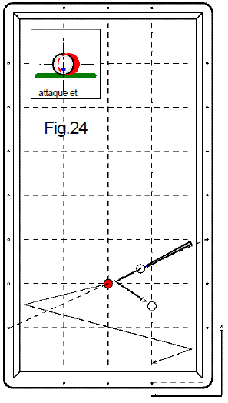
1er essai 3 points | Bonus 2 points | 2ème essai 2 points | Bonus 2 points | 3ème essai 1 point | Bonus 2 points | Nombre de points marqués pour la figure (0, 2, 3 ou 5 points) | Nb de points en série réalisé ensuite
 |  |  |  |  |  | 0 |  | Joueur 1
 |  |  |  |  |  | 0 |  | Joueur 2
 |  |  |  |  |  | 0 |  | Joueur 3
 |  |  |  |  |  | 0 |  | Joueur 4
 |  |  |  |  |  | 0 |  | Joueur 5
 |  |  |  |  |  | 0 |  | Joueur 6
 |  |  |  |  |  | 0 |  | Joueur 7
 |  |  |  |  |  | 0 |  | Joueur 8
 |  |  |  |  |  | 0 |  | Joueur 9
 |  |  |  |  |  | 0 |  | Joueur 10
 |  |  |  |  |  | 0 |  | Joueur 11
 |  |  |  |  |  | 0 |  | Joueur 12
 |  |  |  |  |  | 0 |  | Joueur 13
 |  |  |  |  |  | 0 |  | Joueur 14
 |  |  |  |  |  | 0 |  | Joueur 15
 |  |  |  |  |  | 0 |  | Joueur 16
 |  |  |  |  |  | 0 |  | Joueur 17
 |  |  |  |  |  | 0 |  | Joueur 18
 |  |  |  |  |  | 0 |  | Joueur 19
 |  |  |  |  |  | 0 |  | Joueur 20
Fichier réalisé par Jacques LESIOUR d'Orléans Billard Club

